Лист1
Наименование | Zn (цинк) | HDZ (гор.цинк) | Наценка,% | На главную | Цена указанна за шт с НДС
 |  |  | 50
Стойка 2,0 мм
К 1150ц УТ 2.5 400мм стойка каб. | 185 | 251
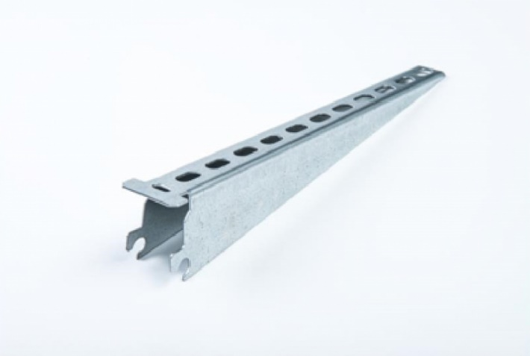
К 1151ц УТ2.5 600мм стойка каб. | 278 | 383
К 1152ц УТ 2.5 800мм стойка каб. | 363 | 503
К 1153ц УТ 2.5 1200мм стойка каб. | 552 | 754
К 1154ц УТ 2.5 1800мм стойка каб. | 819 | 1118
К 1155ц УТ 2.5 2200мм стойка каб. | 1000 | 1328
Стойка 2,5 мм
К 1150ц УТ 2.5 400мм стойка каб. | 224 | 308
К 1151ц УТ2.5 600мм стойка каб. | 336 | 465
К 1152ц УТ 2.5 800мм стойка каб. | 440 | 615
К 1153ц УТ 2.5 1200мм стойка каб. | 664 | 919
К 1154ц УТ 2.5 1800мм стойка каб. | 993 | 1373
К 1155ц УТ 2.5 2200мм стойка каб. | 1182 | 1650
Полки 1,5 мм
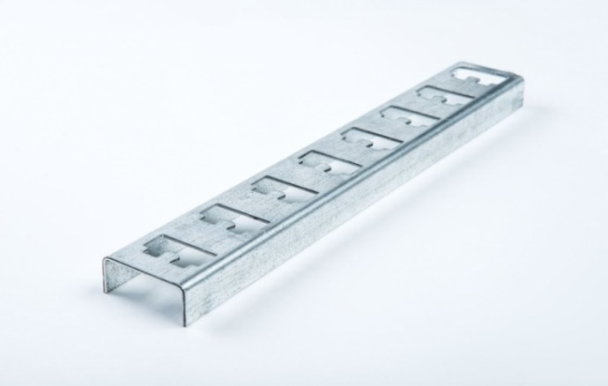
К 1160ц УТ 2.5 175мм полка каб. | 58 | 83
К 1161ц УТ 2.5 265мм полка каб. | 85 | 113
К 1162ц УТ 2.5 355мм полка каб. | 135 | 173
К 1163ц УТ 2.5 455мм полка каб. | 170 | 229
К 1164ц УТ 2.5 630мм полка каб. | 278 | 311
Полки 2,0 мм
К 1160ц УТ 2.5 175мм полка каб. | 73 | 90
К 1161ц УТ 2.5 265мм полка каб. | 116 | 146
К 1162ц УТ 2.5 355мм полка каб. | 158 | 225
К 1163ц УТ 2.5 455мм полка каб. | 224 | 289
К 1164ц УТ 2.5 630мм полка каб. | 371 | 431
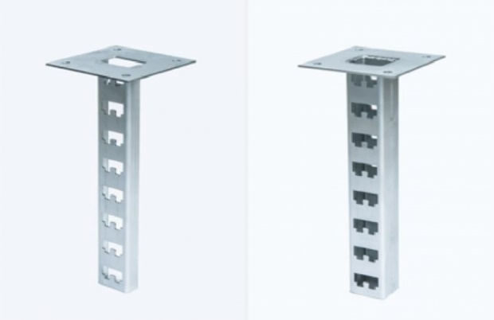
ПП стойки потолочные 2,0 мм
ПП 200 стойка кабельная потолочная | 440 | 611
ПП 400 стойка кабельная потолочная | 525 | 668
ПП 500 стойка кабельная потолочная | 564 | 709
ПП 600 стойка кабельная потолочная | 622 | 788
ПП 800 стойка кабельная потолочная | 861 | 1073
ПП 1000 стойка кабельная потолочная | 912 | 1166
ПП 1200 стойка кабельная потолочная | 1093 | 1249
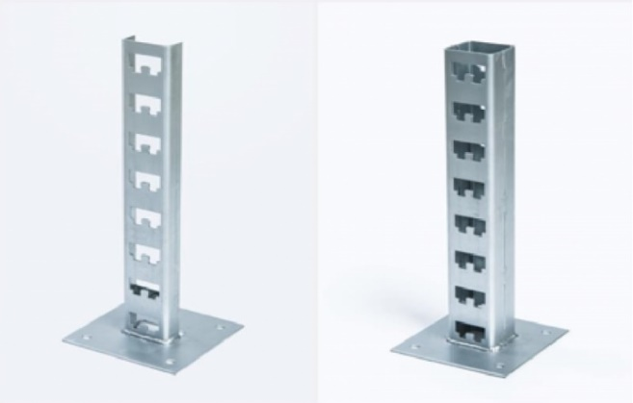
ПП 2000 стойка кабельная потолочная | 1657 | 1939
ПП стойки потолочные 2,5 мм
ПП 200 стойка кабельная потолочная | 529 | 690
ПП 400 стойка кабельная потолочная | 622 | 754
ПП 500 стойка кабельная потолочная | 660 | 1043
ПП 600 стойка кабельная потолочная | 753 | 975
ПП 800 стойка кабельная потолочная | 985 | 1286
ПП 1000 стойка кабельная потолочная | 1120 | 1451
ПП 1200 стойка кабельная потолочная | 1286 | 1639
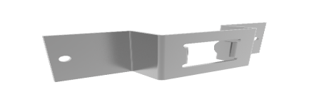
ПП 2000 стойка кабельная потолочная | 1997 | 2565
Скоба
К 1157 ц скоба | 46 | 57
Ключ |  |  | 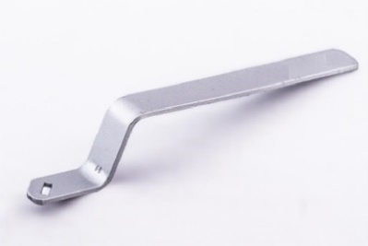
Ключ К1156 | 56 | ●
Стойка К314
Стойка К314 | 1394 | 2432 | 

К1158 Основание одиночной полки
К1158 Основание одиночной полки | 68 | 86

